MANEJO DE ESCENARIOS
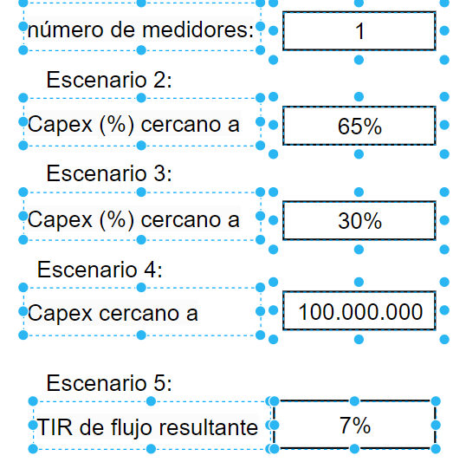
Nombre | Notas | Valor | min | max | pasos intermedios
Tarifa | Para cálculo de VAN |  | 7% | 10% | 0
Impuesto | Para cálculo de impuesto | 27%
Error Ultra |  | -0.02
Diametro Max |  | 38

